Chi tiết địa chất
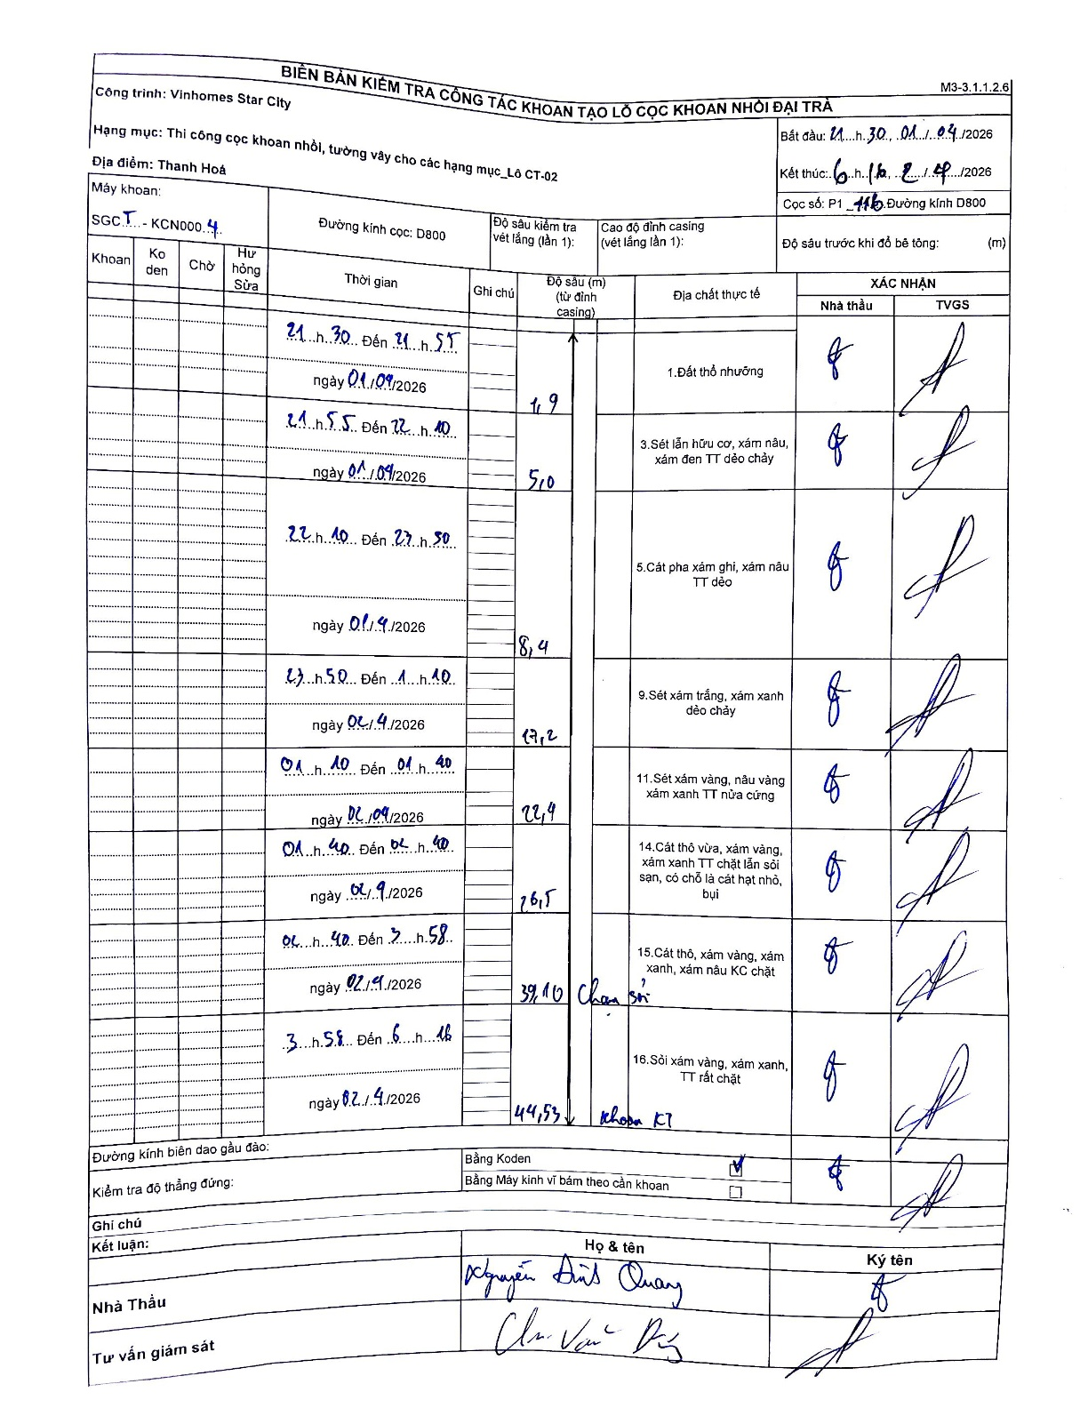
Dự án | Star City Thanh Hóa
Hạng mục | Thi công cọc khoan nhồi, tường vây cho các hạng mục_Lô CT-02
Tên bộ phận | Lô CT-02
Số hiệu cọc | P1-116
Tên Máy khoan | SGCT-KCN0004
Đường kính | D800
Bắt đầu thi công | 21:30 01/04/2026
Kết thúc thi công | 06:16 02/04/2026

Địa chất TT | Đường kính | Mô tả lớp thiết kế | Từ (h) | Đến (h) | Cao độ từ | Cao độ đến | T.Gian (h) | Dài (m) | V (m/h) | Ghi chú
1. Đất thổ nhưỡng | D800 | Đất thổ nhưỡng | 21:30 01/04/2026 | 21:55 01/04/2026 | 0 | -1.9 | 0.42 | 1.9 | 4.56
2 | D800 | Sét lẫn hữu cơ, xám nâu, xám đen TT dẻo chảy | 21:55 01/04/2026 | 22:10 01/04/2026 | -1.9 | -5 | 0.25 | 3.1 | 12.4
3 | D800 | Cát pha xám ghi, xám nâu TT dẻo | 22:10 01/04/2026 | 23:50 01/04/2026 | -5 | -8.4 | 1.67 | 3.4 | 2.04
4 | D800 | Sét xám trắng, xám xanh dẻo chảy | 23:50 01/04/2026 | 01:10 02/04/2026 | -8.4 | -17.2 | 1.33 | 8.8 | 6.6
5 | D800 | Sét xám vàng, nâu vàng xám xanh TT nửa cứng | 01:10 02/04/2026 | 01:40 02/04/2026 | -17.2 | -22.4 | 0.5 | 5.2 | 10.4
6 | D800 | Cát thô vừa, xám vàng, xám xanh TT chặt lẫn sỏi sạn, có chỗ là cát hạt nhỏ, bụi | 01:40 02/04/2026 | 02:40 02/04/2026 | -22.4 | -26.5 | 1 | 4.1 | 4.1
7 | D800 | Cát thô, xám vàng, xám xanh, xám nâu KC chặt | 02:40 02/04/2026 | 03:58 02/04/2026 | -26.5 | -39.1 | 1.3 | 12.6 | 9.69 | Chạm sỏi
8 | D800 | Sỏi xám vàng, xám xanh, TT rất chặt | 03:58 02/04/2026 | 06:16 02/04/2026 | -39.1 | -44.53 | 2.3 | 5.43 | 2.36 | khoan KT

ẢNH BIÊN BẢN GỐC

